2-РЦОИ

Форма 2-РЦОИ
Бланк-копия

3-РЦОИ
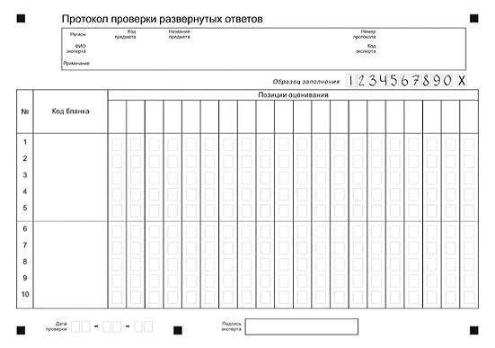
3-РЦОИ
Бланк-протокол проверки экспертом заданий с развернутым ответом

